グラフ集計
旅行商品開発に係るアンケート集計データ | 旅行商品開発に係るアンケート集計データ |  | 旅行商品開発に係るアンケート集計データ |  |  | 旅行商品開発に係るアンケート集計データ
令和５年１月 実施 | 令和５年１月 実施 |  | 令和５年１月 実施 |  |  | 令和５年１月 実施
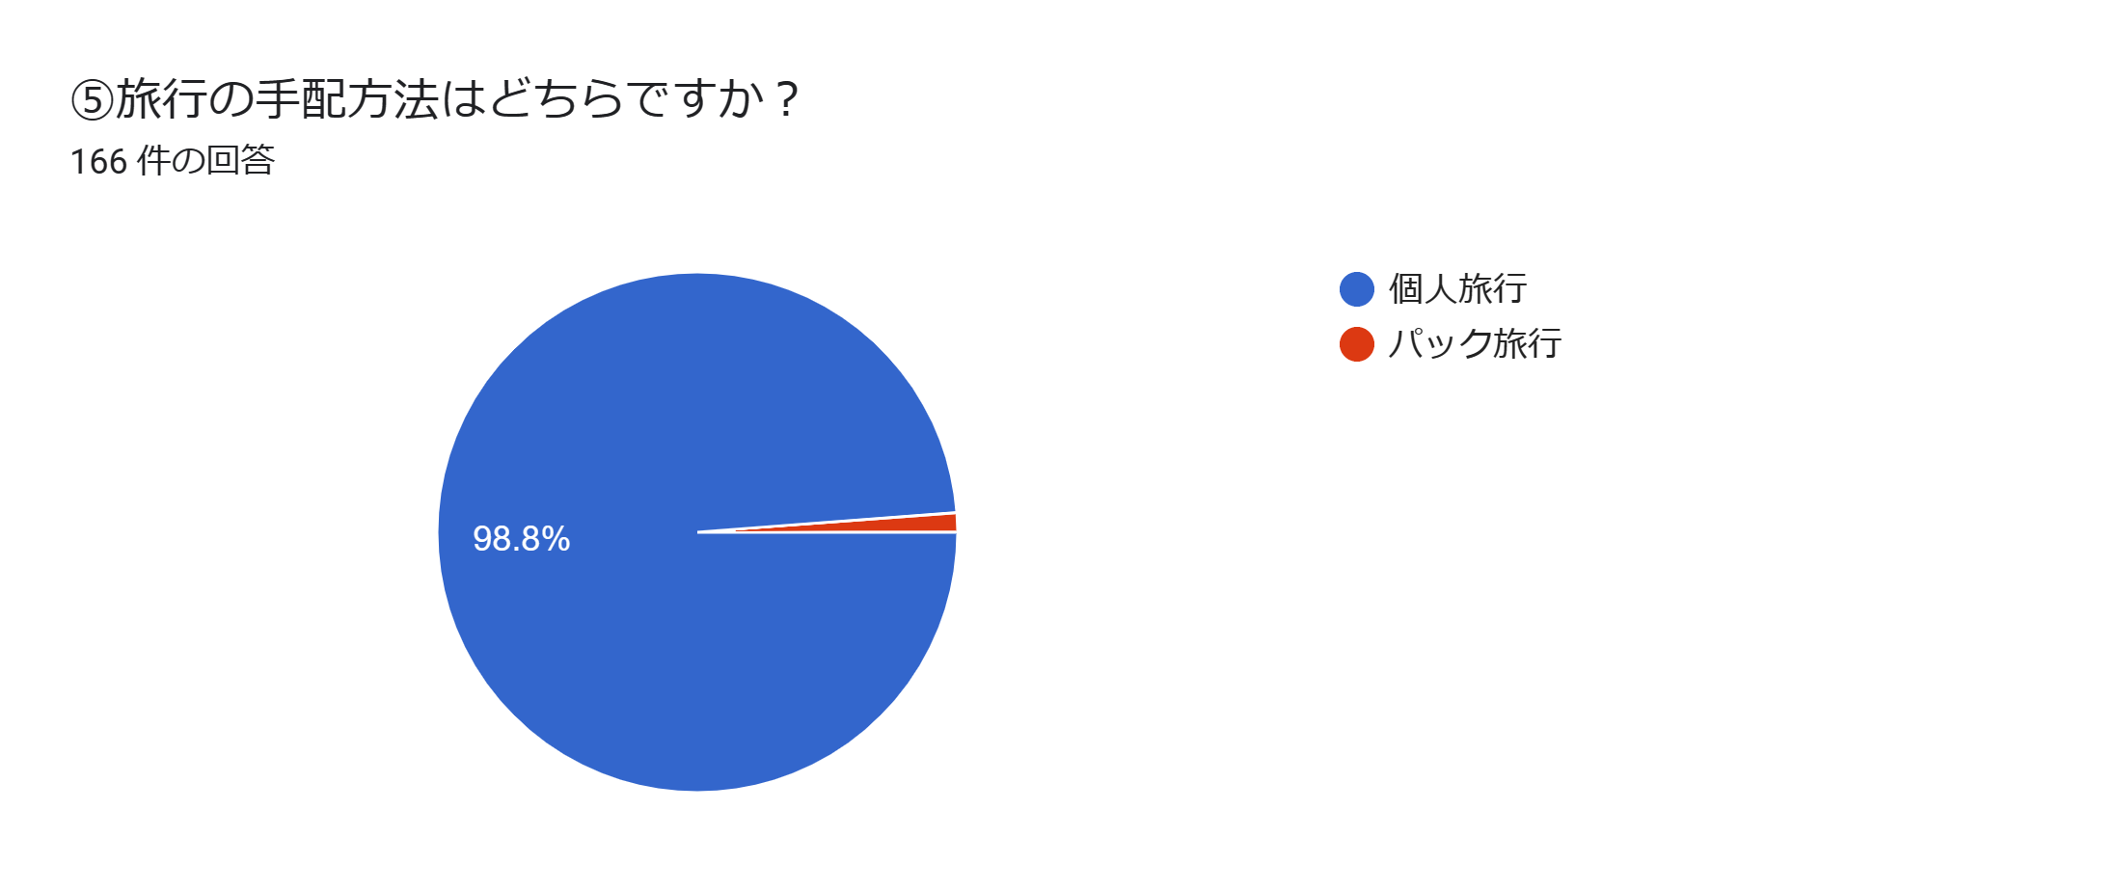
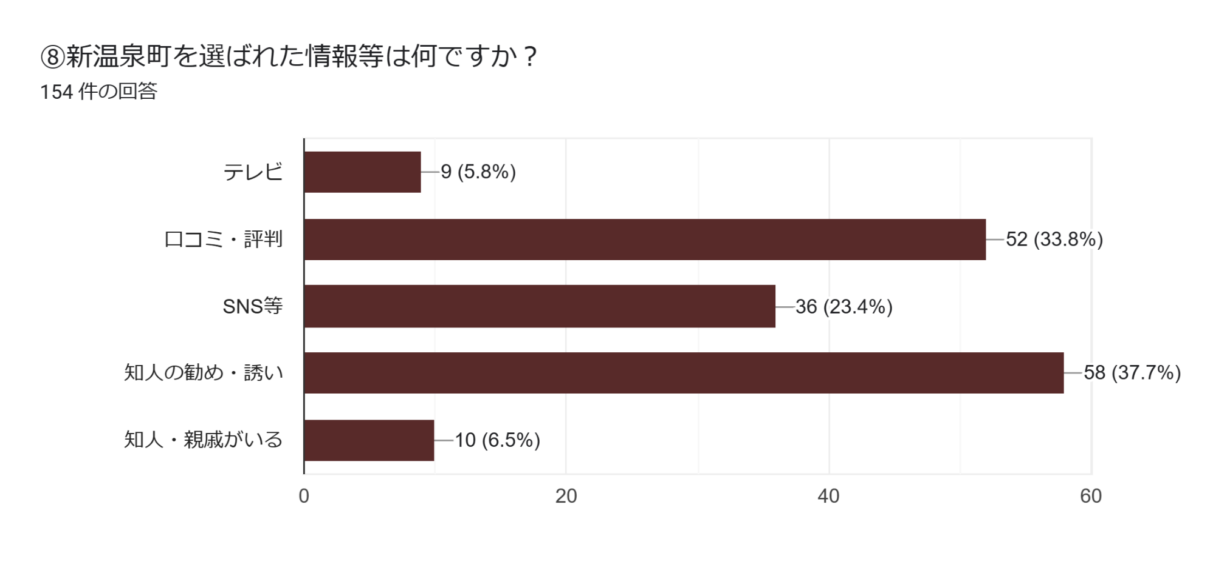
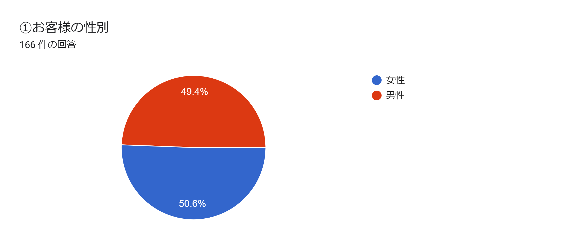
 |  |  |  |  |  | ⑩新温泉町に来られて、魅力的に感じたものがあればご入力下さい。
 |  |  |  |  |  | 94 件の回答

カニ | 26.3%
温泉 | 20.4%
食事・グルメ | 11.2%
景観・風情・自然 | 10.5%
海・ジオパーク | 6.6%
荒湯・足湯 | 4.6%
海鮮・海産物 | 3.9%
雪 | 3.3%
リピーター | 2.6%
温泉たまご | 2.0%
人柄 | 2.0%
女将さん | 1.3%
お酒 | 1.3%
エビ | 0.7%
但馬牧場公園 | 0.7%
リフレッシュパーク | 0.7%
夢千代 | 0.7%
値段 | 0.7%
但馬牛 | 0.7%
 |  |  |  |  |  | ・ | 但馬牛 | 1
 |  |  |  |  |  | ・ | 値段 | 1
 |  |  |  |  |  | ・ | 夢千代 | 1
 |  |  |  |  |  | ・ | リフレッシュパーク | 1
 |  |  |  |  |  | ・ | 但馬牧場公園 | 1
 |  |  |  |  |  | ・ | エビ | 1
 |  |  |  |  |  | ・ | お酒 | 2
 |  |  |  |  |  | ・ | 女将さん | 2
 |  |  |  |  |  | ・ | 人柄 | 3
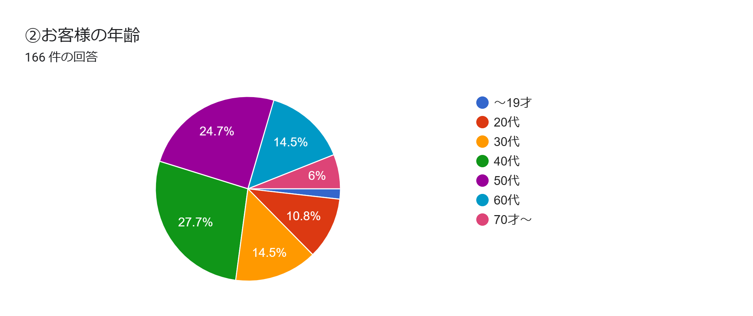
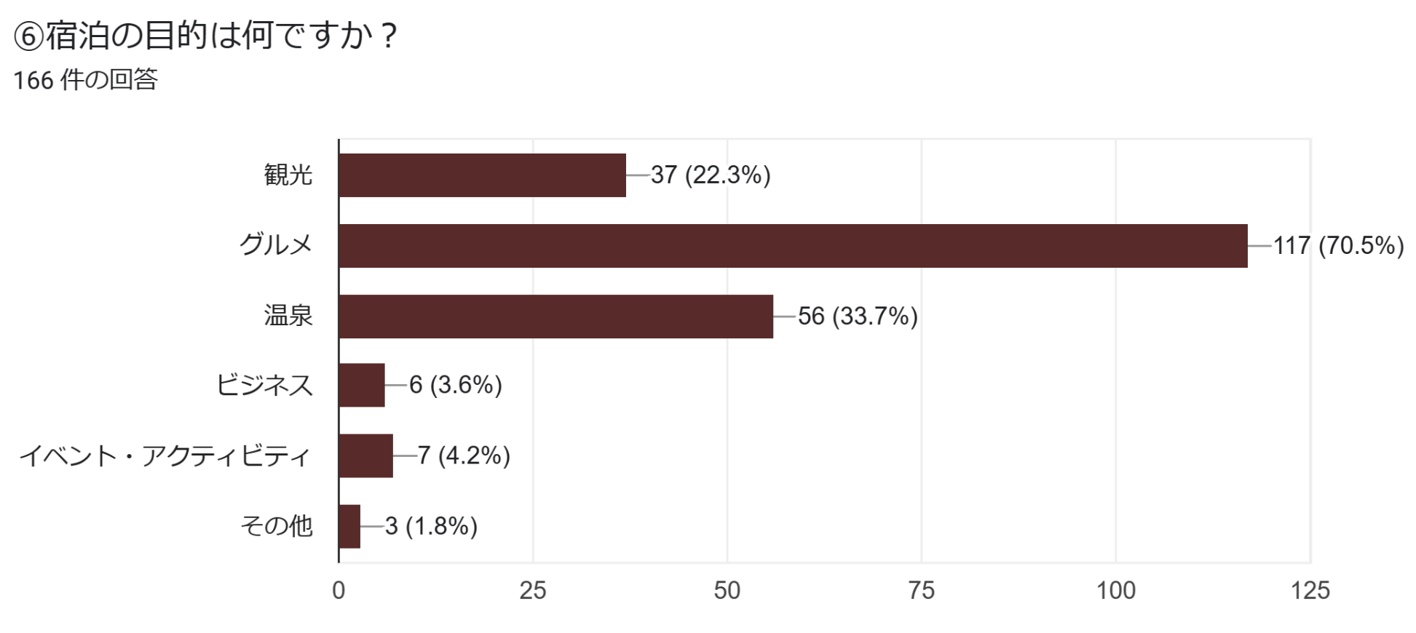
 |  |  |  |  |  | ・ | 温泉たまご | 3
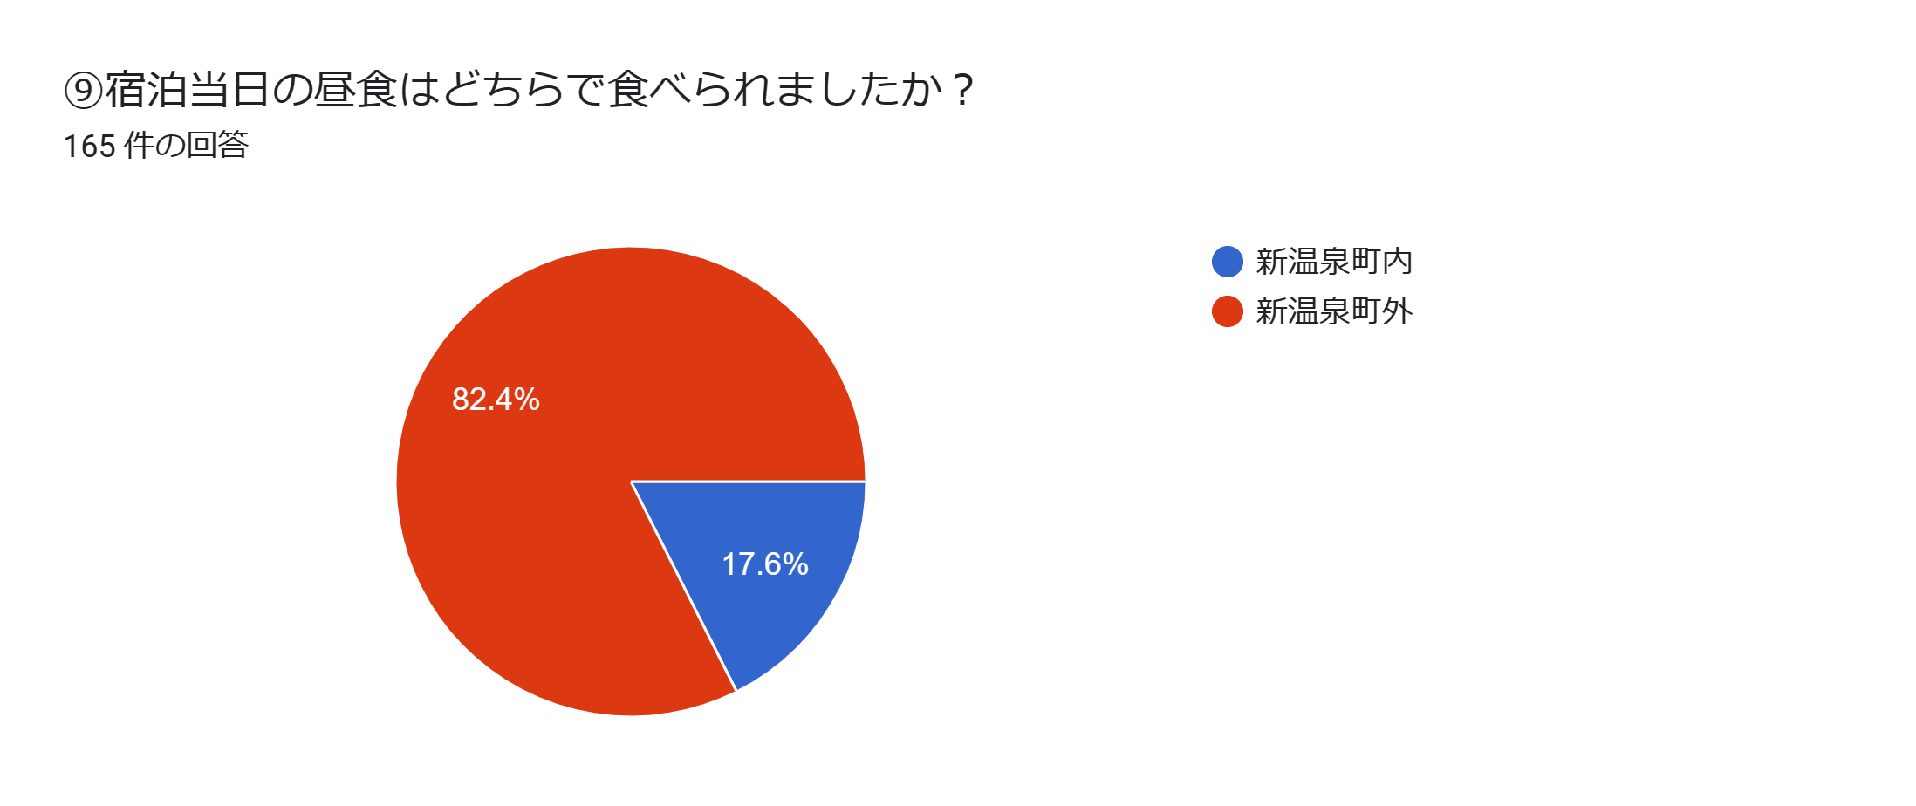
 |  |  |  |  |  | ・ | リピーター | 4
 |  |  |  |  |  | ・ | 雪 | 5
 |  |  |  |  |  | ・ | 海鮮・海産物 | 6
 |  |  |  |  |  | ・ | 荒湯・足湯 | 7
 |  |  |  |  |  | ・ | 海・ジオパーク | 10
 |  |  |  |  |  | ・ | 景観・風情・自然 | 16
 |  |  |  |  |  | ・ | 食事・グルメ | 17
 |  |  |  |  |  | ・ | 温泉 | 31
 |  |  |  |  |  | ・ | カニ | 40

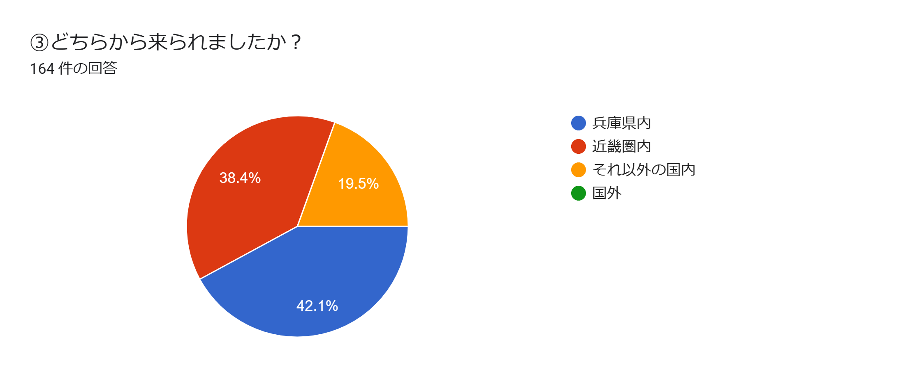
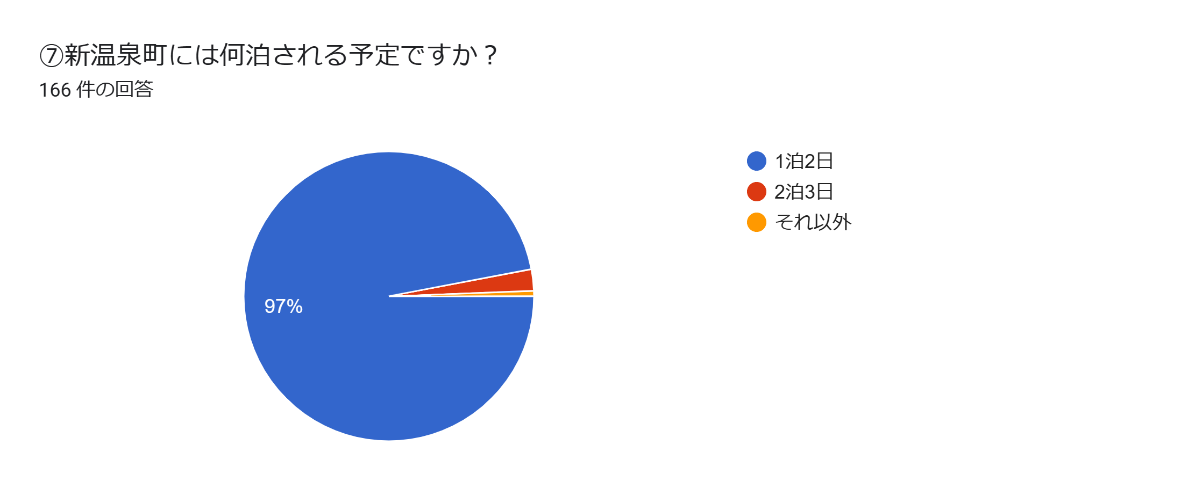
鳥取県 | 11.6%
自宅 | 11.6%
香美町 | 9.3%
出石 | 9.3%
養父市 | 9.3%
城崎温泉 | 7.0%
松江市 | 4.7%
朝来 | 4.7%
西脇市 | 4.7%
道の駅 | 4.7%
スキー場 | 4.7%
神戸 | 4.7%
ハチ北 | 2.3%
和田山 | 2.3%
まほろばの郷S.A | 2.3%
電車内 | 2.3%
鳥取砂丘 | 2.3%
丹波篠山 | 2.3%
 |  |  |  |  |  | ○ | その他（長文意見）
 |  |  | ⑨で新温泉町外と回答のお客様のみ |  |  | ・ | 宿の、夕食・朝食・スタッフの皆さまが本当に素敵でした。また来年も来ます！
 |  |  | 43 件の回答 |  |  | ・ | 今回、カニと温泉が目的で初めて町に来させてもらいましたが、どちらも期待以上ですごく満足出来ました。またカニの季節以外でも楽しめそうなので、これから１年に１回はまた訪れたいなと思いました。

 |  |  | ・ | 丹波篠山 | 1
 |  |  | ・ | 鳥取砂丘 | 1 | ・ | 近所のスーパーで地元の海産物がとても安価でびっくりしました。
 |  |  | ・ | 電車内 | 1 | ・ | 新鮮な魚やカニなど美味しい物が魅力です。15年ぐらい前に初めて来てから、ここのカニが一番美味しく、以降何度か来させて頂いていますが、今回は4～5年ぶりです。
 |  |  | ・ | まほろばの郷S.A | 1
 |  |  | ・ | 和田山 | 1 | ・ | 山陰海岸の風情、浜坂カニに関する知識
 |  |  | ・ | ハチ北 | 1 | ・ | 荒湯を中心に小ぢんまりと良い雰囲気です。湯けむりがいつも上がっていて山が見えて素敵
 |  |  | ・ | 神戸 | 2 | ・ | 温泉の質、観光地化されすぎていないところ
 |  |  | ・ | スキー場 | 2 | ・ | 温泉たまごを子供と一緒に食べてとても感動していました。
 |  |  | ・ | 道の駅 | 2
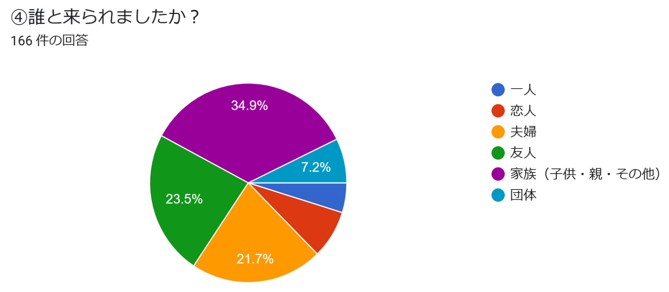
 |  |  | ・ | 西脇市 | 2
 | ⑦でそれ以外のお客様のみ（〇泊〇日） |  | ・ | 朝来 | 2
 | 1 件の回答 |  | ・ | 松江市 | 2
 | ・ | ３泊4日 | ・ | 城崎温泉 | 3
 |  |  | ・ | 養父市 | 4
 |  |  | ・ | 出石 | 4
 |  |  | ・ | 香美町 | 4
 |  |  | ・ | 自宅 | 5
 |  |  | ・ | 鳥取県 | 5

1 | 2 |  | 3 |  |  | 4

